HH
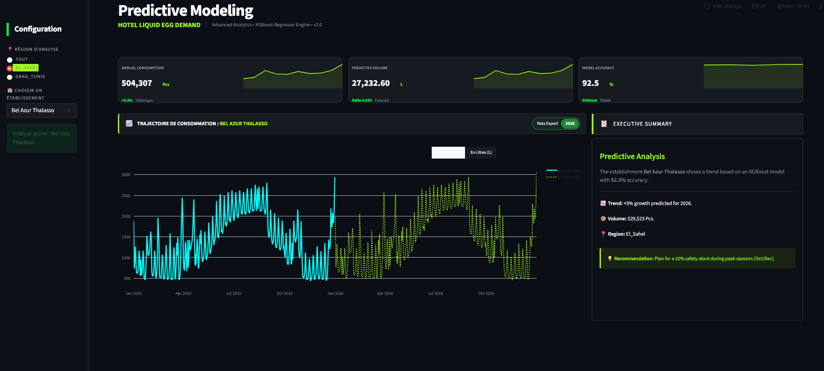
Date | Région | Hotel | Jour | Type de Jour | Consommation Œuf | Logique Métier | 11933.676 |  | 1582.377 |  | 1905-07-17 | 1905-07-18
2025-01-01 | Tunis | Laico _Tunis | Mer | Férié | 635 | Brunch du Nouvel An (Forte conso) |  |  | 682.594 | Sheraton _Tunis | 166,189 | 381,207 | 8,974 | 20,585
2025-01-02 | Tunis | Laico _Tunis | Jeu | Semaine | 367 | Retour au travail, clients pressés |  | 14935.05 | 960.204 | Laico_Tunis | 0 | 277,135 | 0 | 14,965
2025-01-03 | Tunis | Laico _Tunis | Ven | Semaine | 348 | Transition vers le weekend |  |  | 985.0256 | El Mouradi _Hammamet | 378,865 | 651,968 | 20,459 | 35,206
2025-01-04 | Tunis | Laico _Tunis | Sam | Weekend | 503 | Clientèle locale, petit-déjeuner long |  |  | 743.015 | Bel Azur Thalasso | 265,425 | 505,149 | 14,333 | 27,278
2025-01-05 | Tunis | Laico _Tunis | Dim | Weekend | 459 | Ambiance décontractée |  |  | 837.14112 | Mariotte_Tunis | 0 | 221,343 | 0 | 11,953
2025-01-06 | Tunis | Laico _Tunis | Lun | Semaine | 267 | Basse saison, clientèle d'affaires |  |  | 891.618 | Golden Carthage | 259,096 | 328,915 | 13,991 | 17,761
2025-01-07 | Tunis | Laico _Tunis | Mar | Semaine | 264 | Stabilité en semaine |  |  | 870.0624 | Movenpick_Tunis | 278,758 | 303,765 | 15,053 | 16,403
2025-01-08 | Tunis | Laico _Tunis | Mer | Semaine | 270 | Journée légère |  |  | 891.618 | Movenpick_Tunis | 278,758 | 303,765 | 15,053 | 16,403
2025-01-09 | Tunis | Laico _Tunis | Jeu | Semaine | 305 | Remontée légère |  |  | 1018.992 | Radisson_Blue_Tunis | 177,587 | 231,133 | 9,590 | 12,481
2025-01-10 | Tunis | Laico _Tunis | Ven | Semaine | 333 | Préparation weekend |  |  | 1032.7092 | Lella Baya Thalasso & Aquapark. | 202,068 | 516,805 | 10,912 | 27,907
2025-01-11 | Tunis | Laico _Tunis | Sam | Weekend | 494 | Pic de weekend |  |  | 777.308 | Sentido Phenecia | 214,596 | 408072 | 11,588 | 22,036
2025-01-12 | Tunis | Laico _Tunis | Dim | Weekend | 452 | Petit-déjeuner familial |  |  | 813.8872 | Nozha beach | 245,243 | 567379 | 13,243 | 30,638
2025-01-13 | Tunis | Laico _Tunis | Lun | Semaine | 236 | Lundi calme |  |  | 751.18 | TUI MAGIC LIFE Africana (Splash | 235,711 | 691578 | 12,728 | 37,345
2025-01-14 | Tunis | Laico _Tunis | Mar | Férié (Rév.) | 384 | Journée de la Révolution (Férié) |  |  | 743.015 | Four_Season_Tunis | 250,581 | 344293 | 13,531 | 18,592
2025-01-15 | Tunis | Laico _Tunis | Mer | Semaine | 271 | Reprise normale |  |  | 843.9344 | Steigenberger Marhaba Thalasso | 228,452 | 474883 | 12,336 | 25,644
2025-01-16 | Tunis | Laico _Tunis | Jeu | Semaine | 282 | Clientèle d'affaires classique |  |  | 1152.2448 | El mouradi El menzah | 301,675 | 3541034 | 16,290 | 191,216
2025-01-17 | Tunis | Laico _Tunis | Ven | Semaine | 310 | Arrivée des séminaires locaux |  |  | 1165.962 | Golden Tulip | 182,048 | 410919 | 9,831 | 22,190
2025-01-18 | Tunis | Laico _Tunis | Sam | Weekend | 460 | Forte demande buffet (Familles) |  |  | 857.325 | Les Orangers Beach Resort & Bungalows | 330,084 | 745888 | 17,825 | 40,278
2025-01-19 | Tunis | Laico _Tunis | Dim | Weekend | 432 | Brunch tardif |  |  | 917.0928 | Radissan blue | 235,996 | 518594 | 12,744 | 28,004
2025-01-20 | Tunis | Laico _Tunis | Lun | Semaine | 218 | Creux de début de semaine |  |  | 951.0592 | La Badira | 115,771 | 272145 | 6,252 | 14,696
2025-01-21 | Tunis | Laico _Tunis | Mar | Semaine | 205 | Basse saison (Minimiser les pertes) |  |  | 906.90288 | Nahrawess Resort Thalasso & Wat | 247,261 | 567868 | 13,352 | 30,665
2025-01-22 | Tunis | Laico _Tunis | Mer | Semaine | 240 | Reprise d'activité |  |  | 955.305 | Lella Baya Thalasso & Aquapark. | 202,068 | 516805 | 10,912 | 27,907
2025-01-23 | Tunis | Laico _Tunis | Jeu | Semaine | 264 | Clientèle corporate |  |  | 1097.376 | Houda Yasmine Sultan | 200,006 | 470836 | 10,800 | 25,425
2025-01-24 | Tunis | Laico _Tunis | Ven | Semaine | 316 | Préparation du dernier weekend |  |  | 1132.6488 | Khayem Garden Beach Resort & Spa | 494,841 | 516832 | 26,721 | 27,909
2025-01-25 | Tunis | Laico _Tunis | Sam | Weekend | 487 | Pic de fin de mois |  |  | 823.032 | Medina Belisaire | 81,489 | 538445 | 4,400 | 29,076
2025-01-26 | Tunis | Laico _Tunis | Dim | Weekend | 433 | Consommation stable |  |  | 872.022 | Royal Hammamet | 218,290 | 515021 | 11,788 | 27,811
2025-01-27 | Tunis | Laico _Tunis | Lun | Semaine | 234 | Lundi de gestion |  |  | 927.28272 | Golden Tulip Méhari | 154,914 | 359759 | 8,365 | 19,427
2025-01-28 | Tunis | Laico _Tunis | Mar | Semaine | 211 | Semaine calme |  |  | 883.64896 | Hasdrubal Thalassa & Spa | 309,499 | 313382 | 16,713 | 16,923
2025-01-29 | Tunis | Laico _Tunis | Mer | Semaine | 227 | Transition |  |  | 942.5676 | Iberostar waves | 185,455 | 483502 | 10,015 | 26,109
2025-01-30 | Tunis | Laico _Tunis | Jeu | Semaine | 259 | Inventaire de fin de mois |  |  | 1248.2652 |  | 6440726.918349998 | 15978420 | 347,799
2025-01-31 | Tunis | Laico _Tunis | Ven | Semaine | 315 | Préparation de février |  |  | 1165.962
2025-02-01 | Tunis | Laico _Tunis | Sam | Weekend | 494 | Weekend classique, clientèle locale. |  |  | 823.032
2025-02-02 | Tunis | Laico _Tunis | Dim | Weekend | 452 | Brunch familial. |  |  | 881.82
2025-02-03 | Tunis | Laico _Tunis | Lun | Semaine | 299 | Reprise séminaires entreprises. |  |  | 927.28272
2025-02-04 | Tunis | Laico _Tunis | Mar | Semaine | 310 | Clientèle d'affaires. |  |  | 860.39504
2025-02-05 | Tunis | Laico _Tunis | Mer | Semaine | 333 | Pic de milieu de semaine. |  |  | 937.342
2025-02-06 | Tunis | Laico _Tunis | Jeu | Semaine | 313 | Stabilité. |  |  | 1175.76
2025-02-07 | Tunis | Laico _Tunis | Ven | Semaine | 369 | Arrivées pour le weekend. |  |  | 1165.962
2025-02-08 | Tunis | Laico _Tunis | Sam | Weekend | 503 | Détente. |  |  | 857.325
2025-02-09 | Tunis | Laico _Tunis | Dim | Weekend | 459 | Ambiance décontractée. |  |  | 917.0928
2025-02-10 | Tunis | Laico _Tunis | Lun | Semaine | 273 | Lundi calme. |  |  | 951.0592
2025-02-11 | Tunis | Laico _Tunis | Mar | Semaine | 295 | Affaires. |  |  | 872.022
2025-02-12 | Tunis | Laico _Tunis | Mer | Semaine | 337 | Préparation événementiel. |  |  | 937.342
2025-02-13 | Tunis | Laico _Tunis | Jeu | Semaine | 377 | Veille de fête. |  |  | 1224.75
2025-02-14 | Tunis | Laico _Tunis | Ven | St Valentin | 684 | Pic exceptionnel : Petit-déjeuner premium/amoureux. |  |  | 1199.2752
2025-02-15 | Tunis | Laico _Tunis | Sam | Weekend | 575 | Prolongation weekend amoureux. |  |  | 743.015
2025-02-16 | Tunis | Laico _Tunis | Dim | Weekend | 503 | Brunch de clôture. |  |  | 790.63328
2025-02-17 | Tunis | Laico _Tunis | Lun | Semaine | 265 | Redescente après pic. |  |  | 823.032
2025-02-18 | Tunis | Laico _Tunis | Mar | Semaine | 289 | Corporate. |  |  | 743.015
2025-02-19 | Tunis | Laico _Tunis | Mer | Semaine | 304 | Corporate. |  |  | 901.416
2025-02-20 | Tunis | Laico _Tunis | Jeu | Semaine | 324 | Fin de semaine de travail. |  |  | 682.594
2025-02-21 | Tunis | Laico _Tunis | Ven | Semaine | 377 | Arrivées weekend. |  |  | 636.87
2025-02-22 | Tunis | Laico _Tunis | Sam | Weekend | 501 | Familles. |  |  | 470.304
2025-02-23 | Tunis | Laico _Tunis | Dim | Weekend | 463 | Brunch. |  |  | 507.92832
2025-02-24 | Tunis | Laico _Tunis | Lun | Semaine | 269 | Transition. |  |  | 538.89
2025-02-25 | Tunis | Laico _Tunis | Mar | Semaine | 293 | Travail. |  |  | 501.6576
2025-02-26 | Tunis | Laico _Tunis | Mer | Semaine | 311 | Travail. |  |  | 628.3784
2025-02-27 | Tunis | Laico _Tunis | Jeu | Semaine | 333 | Préparation fin de mois. |  |  | 754.446
2025-02-28 | Tunis | Laico _Tunis | Ven | Semaine | 386 | Dernier jour, forte occupation soir. |  |  | 730.2776
2025-03-01 | Tunis | Laico _Tunis | Sam | Ramadan J1 | 159 | Début Ramadan : Chute brutale au petit-déj. |  |  | 470.304
2025-03-02 | Tunis | Laico _Tunis | Dim | Ramadan | 137 | Clients jeûneurs majoritaires. |  |  | 507.92832
2025-03-03 | Tunis | Laico _Tunis | Lun | Ramadan | 109 | Semaine calme, consommation minimale. |  |  | 1132.6488
2025-03-04 | Tunis | Laico _Tunis | Mar | Ramadan | 120 | Rythme de croisière Ramadan. |  |  | 823.032
2025-03-05 | Tunis | Laico _Tunis | Mer | Ramadan | 132 | Quelques clients étrangers (non-jeûneurs). |  |  | 917.0928
2025-03-06 | Tunis | Laico _Tunis | Jeu | Ramadan | 119 | Consommation très basse. |  |  | 990.9044
2025-03-07 | Tunis | Laico _Tunis | Ven | Ramadan | 143 | Préparation weekend. |  |  | 881.82
2025-03-08 | Tunis | Laico _Tunis | Sam | Ramadan | 217 | Weekend : Légère hausse (Shour plus riche). |  |  | 964.1232
2025-03-09 | Tunis | Laico _Tunis | Dim | Ramadan | 192 | Brunch de Shour. |  |  | 1040.221
2025-03-10 | Tunis | Laico _Tunis | Lun | Ramadan | 92 | Minimum annuel de consommation. |  |  | 1032.7092
2025-03-11 | Tunis | Laico _Tunis | Mar | Ramadan | 109 | Stabilité basse. |  |  | 800.17
2025-03-12 | Tunis | Laico _Tunis | Mer | Ramadan | 120 | Clients business étrangers. |  |  | 881.82
2025-03-13 | Tunis | Laico _Tunis | Jeu | Ramadan | 119 | Routine. |  |  | 903.50624
2025-03-14 | Tunis | Laico _Tunis | Ven | Ramadan | 142 | Transition. |  |  | 860.39504
2025-03-15 | Tunis | Laico _Tunis | Sam | Ramadan | 238 | Pic de weekend en Ramadan. |  |  | 983.066
2025-03-16 | Tunis | Laico _Tunis | Dim | Ramadan | 209 | Fin de weekend. |  |  | 1471.333
2025-03-17 | Tunis | Laico _Tunis | Lun | Ramadan | 91 | Clientèle locale. |  |  | 1410.912
2025-03-18 | Tunis | Laico _Tunis | Mar | Ramadan | 103 | Faible demande. |  |  | 743.015
2025-03-19 | Tunis | Laico _Tunis | Mer | Ramadan | 114 | Stable. |  |  | 813.8872
2025-03-20 | Tunis | Laico _Tunis | Jeu | Férié (Indép.) | 268 | Fête de l'Indépendance : Plus de non-jeûneurs. |  |  | 855.95328
2025-03-21 | Tunis | Laico _Tunis | Ven | Ramadan | 159 | Sortie de fête. |  |  | 790.63328
2025-03-22 | Tunis | Laico _Tunis | Sam | Ramadan | 203 | Weekend. |  |  | 870.389
2025-03-23 | Tunis | Laico _Tunis | Dim | Ramadan | 187 | Weekend. |  |  | 1088.2312
2025-03-24 | Tunis | Laico _Tunis | Lun | Ramadan | 99 | Semaine. |  |  | 1082.679
2025-03-25 | Tunis | Laico _Tunis | Mar | Ramadan | 108 | Semaine. |  |  | 823.032
2025-03-26 | Tunis | Laico _Tunis | Mer | Ramadan | 117 | Semaine. |  |  | 872.022
2025-03-27 | Tunis | Laico _Tunis | Jeu | Ramadan | 127 | Fin de mois. |  |  | 917.0928
2025-03-28 | Tunis | Laico _Tunis | Ven | Ramadan | 161 | Nuit du Destin approche (plus de Shour). |  |  | 872.022
2025-03-29 | Tunis | Laico _Tunis | Sam | Aïd approche | 311 | Préparatifs Aïd : L'occupation grimpe. |  |  | 960.204
2025-03-30 | Tunis | Laico _Tunis | Dim | Aïd approche | 357 | Familles arrivent pour l'Aïd. |  |  | 1175.76
2025-03-31 | Tunis | Laico _Tunis | Lun | Aïd El Fitr | 753 | Pic de l'année : Petit-déjeuner de fête. |  |  | 476.1828
2025-04-01 | Tunis | Laico _Tunis | Mar. | Aïd J2 | 686 | Suite de l'Aïd : Occupation et consommation maximales. |  |  | 517.3344
2025-04-02 | Tunis | Laico _Tunis | Mer. | Aïd J3 | 561 | Fin des festivités. |  |  | 604.21
2025-04-03 | Tunis | Laico _Tunis | Jeu. | Semaine | 339 | Retour à la normale (période de transition). |  |  | 772.409
2025-04-04 | Tunis | Laico _Tunis | Ven. | Semaine | 336 | Reprise des séminaires. |  |  | 747.2608
2025-04-05 | Tunis | Laico _Tunis | Sam. | Weekend | 470 | Weekend classique post-Ramadan. |  |  | 438.9504
2025-04-06 | Tunis | Laico _Tunis | Dim. | Weekend | 426 | Brunch normal. |  |  | 476.1828
2025-04-07 | Tunis | Laico _Tunis | Lun. | Semaine | 240 | Lundi de reprise. |  |  | 517.3344
2025-04-08 | Tunis | Laico _Tunis | Mar. | Semaine | 261 | Affaires. |  |  | 997.763
2025-04-09 | Tunis | Laico _Tunis | Mer. | Férié (Martyrs) | 416 | Jour des Martyrs : Pic de clientèle locale. |  |  | 700.557
2025-04-10 | Tunis | Laico _Tunis | Jeu. | Semaine | 302 | Travail. |  |  | 862.224
2025-04-11 | Tunis | Laico _Tunis | Ven. | Semaine | 340 | Arrivées weekend. |  |  | 852.426
2025-04-12 | Tunis | Laico _Tunis | Sam. | Weekend | 494 | Weekend printanier. |  |  | 538.89
2025-04-13 | Tunis | Laico _Tunis | Dim. | Weekend | 452 | Brunch. |  |  | 610.742
2025-04-14 | Tunis | Laico _Tunis | Lun. | Semaine | 231 | Semaine calme. |  |  | 725.052
2025-04-15 | Tunis | Laico _Tunis | Mar. | Semaine | 247 | Routine. |  |  | 960.204
2025-04-16 | Tunis | Laico _Tunis | Mer. | Semaine | 275 | Routine. |  |  | 1332.528
2025-04-17 | Tunis | Laico _Tunis | Jeu. | Semaine | 289 | Routine. |  |  | 1768.539
2025-04-18 | Tunis | Laico _Tunis | Ven. | Semaine | 333 | Début de vacances scolaires possible. |  |  | 1646.064
2025-04-19 | Tunis | Laico _Tunis | Sam. | Weekend | 547 | Forte occupation familles. |  |  | 783.84
2025-04-20 | Tunis | Laico _Tunis | Dim. | Weekend | 501 | Brunch. |  |  | 845.894
2025-04-21 | Tunis | Laico _Tunis | Lun. | Semaine | 271 | Clientèle mixte. |  |  | 957.85248
2025-04-22 | Tunis | Laico _Tunis | Mar. | Semaine | 278 | Affaires. |  |  | 906.315
2025-04-23 | Tunis | Laico _Tunis | Mer. | Semaine | 302 | Milieu de semaine. |  |  | 987.6384
2025-04-24 | Tunis | Laico _Tunis | Jeu. | Semaine | 325 | Fin de semaine business. |  |  | 1358.656
2025-04-25 | Tunis | Laico _Tunis | Ven. | Semaine | 374 | Préparation dernier weekend. |  |  | 1299.2148
2025-04-26 | Tunis | Laico _Tunis | Sam. | Weekend | 573 | Beau temps : l'occupation monte. |  |  | 881.82
2025-04-27 | Tunis | Laico _Tunis | Dim. | Weekend | 515 | Brunch. |  |  | 927.28272
2025-04-28 | Tunis | Laico _Tunis | Lun. | Semaine | 256 | Lundi calme. |  |  | 966.736
2025-04-29 | Tunis | Laico _Tunis | Mar. | Semaine | 275 | Routine. |  |  | 1110.44
2025-04-30 | Tunis | Laico _Tunis | Mer. | Semaine | 406 | Veille du 1er Mai (Férié). |  |  | 1443.572
2025-05-01 | Tunis | Laico _Tunis | Jeu. | Férié (Travail) | 622 | Fête du Travail : Brunch familial important. |  |  | 1523.2624
2025-05-02 | Tunis | Laico _Tunis | Ven. | Semaine (Pont) | 515 | Weekend prolongé pour beaucoup |  |  | 1358.656
2025-05-03 | Tunis | Laico _Tunis | Sam. | Weekend | 561 | Forte occupation loisirs. |  |  | 906.315
2025-05-04 | Tunis | Laico _Tunis | Dim. | Weekend | 523 | Buffet dominical. |  |  | 957.85248
2025-05-05 | Tunis | Laico _Tunis | Lun. | Semaine | 302 | Reprise séminaires entreprises. |  |  | 1017.6856
2025-05-06 | Tunis | Laico _Tunis | Mar. | Semaine | 350 | Clientèle business. |  |  | 982.4128
2025-05-07 | Tunis | Laico _Tunis | Mer. | Semaine | 361 | Pic de congrès. |  |  | 1053.285
2025-05-08 | Tunis | Laico _Tunis | Jeu. | Semaine | 326 | Activité stable. |  |  | 1499.094
2025-05-09 | Tunis | Laico _Tunis | Ven. | Semaine | 345 | Préparation weekend. |  |  | 1419.4036
2025-05-10 | Tunis | Laico _Tunis | Sam. | Weekend | 488 | Clientèle locale. |  |  | 855.95328
2025-05-11 | Tunis | Laico _Tunis | Dim. | Weekend | 446 | Brunch. |  |  | 906.315
2025-05-12 | Tunis | Laico _Tunis | Lun. | Semaine | 267 | Lundi calme. |  |  | 957.85248
2025-05-13 | Tunis | Laico _Tunis | Mar. | Semaine | 302 | Séminaires. |  |  | 906.315
2025-05-14 | Tunis | Laico _Tunis | Mer. | Semaine | 322 | Séminaires. |  |  | 1120.8912
2025-05-15 | Tunis | Laico _Tunis | Jeu. | Semaine | 293 | Corporate. |  |  | 1616.67
2025-05-16 | Tunis | Laico _Tunis | Ven. | Semaine | 351 | Mixte Affaires/Loisirs. |  |  | 1471.333
2025-05-17 | Tunis | Laico _Tunis | Sam. | Weekend | 515 | Mariages et événements. |  |  | 891.618
2025-05-18 | Tunis | Laico _Tunis | Dim. | Weekend | 479 | Brunch. |  |  | 942.5676
2025-05-19 | Tunis | Laico _Tunis | Lun. | Semaine | 252 | Début de semaine. |  |  | 982.4128
2025-05-20 | Tunis | Laico _Tunis | Mar. | Semaine | 282 | Travail. |  |  | 942.5676
2025-05-21 | Tunis | Laico _Tunis | Mer. | Semaine | 302 | Travail. |  |  | 1077.78
2025-05-22 | Tunis | Laico _Tunis | Jeu. | Semaine | 318 | Travail. |  |  | 1446.1848
2025-05-23 | Tunis | Laico _Tunis | Ven. | Semaine | 371 | Weekend proche. |  |  | 1358.656
2025-05-24 | Tunis | Laico _Tunis | Sam. | Weekend | 547 | Hausse des températures (Loisirs). |  |  | 832.1768
2025-05-25 | Tunis | Laico _Tunis | Dim. | Weekend | 497 | Buffet. |  |  | 870.0624
2025-05-26 | Tunis | Laico _Tunis | Lun. | Semaine | 239 | Calme. |  |  | 921.012
2025-05-27 | Tunis | Laico _Tunis | Mar. | Semaine | 273 | Fin de mois corporate. |  |  | 870.0624
2025-05-28 | Tunis | Laico _Tunis | Mer. | Semaine | 298 | Fin de mois corporate. |  |  | 1102.275
2025-05-29 | Tunis | Laico _Tunis | Jeu. | Semaine | 314 | Pré-clôture mois. |  |  | 1580.744
2025-05-30 | Tunis | Laico _Tunis | Ven. | Semaine | 362 | Arrivées weekend. |  |  | 1471.333
2025-06-01 | Tunis | Laico _Tunis | Sam. | Weekend | 561 | Buffet dominical estival. |  |  | 891.618
2025-06-02 | Tunis | Laico _Tunis | Dim. | Semaine | 329 | Séminaires de clôture de semestre. |  |  | 942.5676
2025-06-03 | Tunis | Laico _Tunis | Lun. | Semaine | 367 | Clientèle d'affaires internationale. |  |  | 982.4128
2025-06-04 | Tunis | Laico _Tunis | Mar. | Semaine | 377 | Pic d'activité midweek. |  |  | 942.5676
2025-06-05 | Tunis | Laico _Tunis | Mer. | Semaine | 362 | Travail. |  |  | 1077.78
2025-06-06 | Tunis | Laico _Tunis | Jeu. | Semaine | 438 | Arrivées anticipées pour le weekend. |  |  | 1499.094
2025-06-07 | Tunis | Laico _Tunis | Ven. | Weekend | 622 | Pic de chaleur : les familles arrivent. |  |  | 1419.4036
2025-06-08 | Tunis | Laico _Tunis | Sam. | Weekend | 588 | Brunch complet. |  |  | 846.5472
2025-06-09 | Tunis | Laico _Tunis | Dim. | Semaine | 315 | Lundi de gestion. |  |  | 906.315
2025-06-10 | Tunis | Laico _Tunis | Lun. | Semaine | 344 | Corporate. |  |  | 982.4128
2025-06-11 | Tunis | Laico _Tunis | Mar. | Semaine | 359 | Corporate. |  |  | 942.5676
2025-06-12 | Tunis | Laico _Tunis | Mer. | Semaine | 369 | Corporate. |  |  | 1201.888
2025-06-13 | Tunis | Laico _Tunis | Jeu. | Semaine | 461 | Début des congés annuels pour certains. |  |  | 1580.744
2025-06-14 | Tunis | Laico _Tunis | Ven. | Weekend | 658 | Forte occupation (Loisirs). |  |  | 1471.333
2025-06-15 | Tunis | Laico _Tunis | Sam. | Weekend | 617 | Brunch. |  |  | 823.032
2025-06-16 | Tunis | Laico _Tunis | Dim. | Semaine | 329 | Reprise business. |  |  | 855.95328
2025-06-17 | Tunis | Laico _Tunis | Lun. | Semaine | 355 | Séminaires. |  |  | 906.315
2025-06-18 | Tunis | Laico _Tunis | Mar. | Semaine | 373 | Séminaires. |  |  | 823.032
2025-06-19 | Tunis | Laico _Tunis | Mer. | Semaine | 361 | Séminaires. |  |  | 1102.275
2025-06-20 | Tunis | Laico _Tunis | Jeu. | Semaine | 492 | Préparation grand weekend. |  |  | 1446.1848
2025-06-21 | Tunis | Laico _Tunis | Ven. | Weekend | 702 | Fête de la Musique / Été : Pic annuel. |  |  | 1384.784
2025-06-22 | Tunis | Laico _Tunis | Sam. | Weekend | 650 | Buffet. |  |  | 823.032
2025-06-23 | Tunis | Laico _Tunis | Dim. | Semaine | 344 | Fin de mois business. |  |  | 855.95328
2025-06-24 | Tunis | Laico _Tunis | Lun. | Semaine | 365 | Clôtures trimestrielles. |  |  | 906.315
2025-06-25 | Tunis | Laico _Tunis | Mar. | Semaine | 390 | Clôtures trimestrielles. |  |  | 846.5472
2025-06-26 | Tunis | Laico _Tunis | Mer. | Semaine | 406 | Derniers séminaires avant juillet. |  |  | 1171.8408
2025-06-27 | Tunis | Laico _Tunis | Jeu. | Férié (Aïd K.)* | 782 | Aïd El Kebir (Estimation) : Consommation record. |  |  | 1646.064
2025-06-28 | Tunis | Laico _Tunis | Ven. | Weekend/Aïd | 700 | Suite de fête. |  |  | 1552.0032
2025-06-29 | Tunis | Laico _Tunis | Sam. | Weekend/Aïd | 635 | Suite de fête. |  |  | 906.315
2025-06-30 | Tunis | Laico _Tunis | Dim. | Semaine | 367 | Bilan du premier semestre. |  |  | 957.85248
2025-07-01 | Tunis | Laico _Tunis | Mar | Sem | 466 | Début des vacances, familles installées. |  |  | 3999.5436
2025-07-02 | Tunis | Laico _Tunis | Mer | Sem | 485 | Clientèle mixte été. |  |  | 982.4128
2025-07-03 | Tunis | Laico _Tunis | Jeu | Sem | 499 | Montée progressive. |  |  | 1205.154
2025-07-04 | Tunis | Laico _Tunis | Ven | Sem | 588 | Arrivées massives pour le weekend. |  |  | 1682.6432
2025-07-05 | Tunis | Laico _Tunis | Sam | WE | 681 | Pic de weekend (Buffet complet). |  |  | 1616.67
2025-07-06 | Tunis | Laico _Tunis | Dim | WE | 650 | Brunch estival. |  |  | 906.315
2025-07-07 | Tunis | Laico _Tunis | Lun | Sem | 444 | Départ partiel, mais reste haut. |  |  | 942.5676
2025-07-08 | Tunis | Laico _Tunis | Mar | Sem | 461 | Stabilité estivale. |  |  | 982.4128
2025-07-09 | Tunis | Laico _Tunis | Mer | Sem | 490 | Milieu de semaine actif. |  |  | 1017.6856
2025-07-10 | Tunis | Laico _Tunis | Jeu | Sem | 523 | Hausse avant weekend. |  |  | 1277.006
2025-07-11 | Tunis | Laico _Tunis | Ven | Sem | 622 | Weekend de mi-juillet. |  |  | 1768.539
2025-07-12 | Tunis | Laico _Tunis | Sam | WE | 731 | Forte affluence (Piscine/Loisirs). |  |  | 1652.596
2025-07-13 | Tunis | Laico _Tunis | Dim | WE | 687 | Brunch. |  |  | 942.5676
2025-07-14 | Tunis | Laico _Tunis | Lun | Sem | 498 | Clientèle TRE (Long séjour). |  |  | 966.736
2025-07-15 | Tunis | Laico _Tunis | Mar | Sem | 519 | Stabilité. |  |  | 1006.97312
2025-07-16 | Tunis | Laico _Tunis | Mer | Sem | 542 | Stabilité. |  |  | 992.864
2025-07-17 | Tunis | Laico _Tunis | Jeu | Sem | 563 | Préparation weekend. |  |  | 1304.767
2025-07-18 | Tunis | Laico _Tunis | Ven | Sem | 650 | Gros flux d'arrivées. |  |  | 1719.2224
2025-07-19 | Tunis | Laico _Tunis | Sam | WE | 748 | Samedi de pleine saison. |  |  | 1616.67
2025-07-20 | Tunis | Laico _Tunis | Dim | WE | 709 | Dimanche de pleine saison. |  |  | 966.736
2025-07-21 | Tunis | Laico _Tunis | Lun | Sem | 537 | Lundi de juillet. |  |  | 1006.97312
2025-07-22 | Tunis | Laico _Tunis | Mar | Sem | 555 | Clientèle européenne/estivale. |  |  | 1054.918
2025-07-23 | Tunis | Laico _Tunis | Mer | Sem | 576 | Pic midweek. |  |  | 1017.6856
2025-07-24 | Tunis | Laico _Tunis | Jeu | Sem | 603 | Veille de fête nationale. |  |  | 1379.5584
2025-07-25 | Tunis | Laico _Tunis | Ven | Férié | 813 | Fête de la République (Pic record). |  |  | 1768.539
2025-07-26 | Tunis | Laico _Tunis | Sam | WE | 761 | Weekend prolongé. |  |  | 1652.596
2025-07-27 | Tunis | Laico _Tunis | Dim | WE | 722 | Weekend prolongé. |  |  | 990.9044
2025-07-28 | Tunis | Laico _Tunis | Lun | Sem | 560 | Retour au calme relatif. |  |  | 1043.8136
2025-07-29 | Tunis | Laico _Tunis | Mar | Sem | 584 | Fin de mois. |  |  | 1092.1504
2025-07-30 | Tunis | Laico _Tunis | Mer | Sem | 609 | Fin de mois. |  |  | 1054.918
2025-07-31 | Tunis | Laico _Tunis | Jeu | Sem | 631 | Préparation du mois d'Août. |  |  | 1410.912
2025-08-01 | Tunis | Laico _Tunis | Ven | Sem | 658 | Flux continu de vacanciers. |  |  | 1768.539
2025-08-02 | Tunis | Laico _Tunis | Sam | WE | 761 | Weekend de forte affluence. |  |  | 1652.596
2025-08-03 | Tunis | Laico _Tunis | Dim | WE | 722 | Brunch familial estival. |  |  | 992.864
2025-08-04 | Tunis | Laico _Tunis | Lun | Sem | 596 | Clientèle TRE (longs séjours). |  |  | 1017.6856
2025-08-05 | Tunis | Laico _Tunis | Mar | Sem | 601 | Occupation stable et haute. |  |  | 1066.0224
2025-08-06 | Tunis | Laico _Tunis | Mer | Sem | 624 | Pic de milieu de semaine. |  |  | 1017.6856
2025-08-07 | Tunis | Laico _Tunis | Jeu | Sem | 639 | Montée vers le weekend. |  |  | 1408.2992
2025-08-08 | Tunis | Laico _Tunis | Ven | Sem | 702 | Arrivées pour le grand weekend d'août. |  |  | 1749.9228
2025-08-09 | Tunis | Laico _Tunis | Sam | WE | 792 | Saturation (Hôtel complet). |  |  | 1616.67
2025-08-10 | Tunis | Laico _Tunis | Dim | WE | 763 | Brunch de pleine saison. |  |  | 1017.6856
2025-08-11 | Tunis | Laico _Tunis | Lun | Sem | 631 | Rotation des clients. |  |  | 1066.0224
2025-08-12 | Tunis | Laico _Tunis | Mar | Sem | 646 | Veille de jour férié. |  |  | 1082.679
2025-08-13 | Tunis | Laico _Tunis | Mer | Férié | 830 | Fête de la Femme (Pic de consommation). |  |  | 1557.882
2025-08-14 | Tunis | Laico _Tunis | Jeu | Sem | 739 | Pont du 13 août. |  |  | 1408.2992
2025-08-15 | Tunis | Laico _Tunis | Ven | Sem | 755 | Weekend prolongé. |  |  | 1768.539
2025-08-16 | Tunis | Laico _Tunis | Sam | WE | 783 | Weekend record. |  |  | 1652.596
2025-08-17 | Tunis | Laico _Tunis | Dim | WE | 724 | Fin du grand weekend. |  |  | 992.864
2025-08-18 | Tunis | Laico _Tunis | Lun | Sem | 584 | Légère redescente. |  |  | 1028.39808
2025-08-19 | Tunis | Laico _Tunis | Mar | Sem | 563 | Clientèle de séjour. |  |  | 1066.0224
2025-08-20 | Tunis | Laico _Tunis | Mer | Sem | 577 | Milieu de semaine. |  |  | 1017.6856
2025-08-21 | Tunis | Laico _Tunis | Jeu | Sem | 601 | Préparation fin de mois. |  |  | 1332.528
2025-08-22 | Tunis | Laico _Tunis | Ven | Sem | 658 | Derniers grands départs. |  |  | 1682.6432
2025-08-23 | Tunis | Laico _Tunis | Sam | WE | 716 | Avant-dernier weekend. |  |  | 1616.67
2025-08-24 | Tunis | Laico _Tunis | Dim | WE | 665 | Brunch. |  |  | 957.85248
2025-08-25 | Tunis | Laico _Tunis | Lun | Sem | 511 | Début des retours (Fin de vacances). |  |  | 982.4128
2025-08-26 | Tunis | Laico _Tunis | Mar | Sem | 480 | Préparation rentrée. |  |  | 1017.6856
2025-08-27 | Tunis | Laico _Tunis | Mer | Sem | 450 | Baisse progressive. |  |  | 957.85248
2025-08-28 | Tunis | Laico _Tunis | Jeu | Sem | 431 | Baisse progressive. |  |  | 1258.7164
2025-08-29 | Tunis | Laico _Tunis | Ven | Sem | 478 | Dernier weekend d'août. |  |  | 1580.744
2025-08-30 | Tunis | Laico _Tunis | Sam | WE | 549 | Clôture de la saison. |  |  | 1499.094
2025-08-31 | Tunis | Laico _Tunis | Dim | WE | 461 | Veille de rentrée scolaire. |  |  | 906.315
2025-09-01 | Tunis | Laico _Tunis | Lun | Sem | 305 | Rentrée : Départ brutal des familles. |  |  | 942.5676
2025-09-02 | Tunis | Laico _Tunis | Mar | Sem | 337 | Reprise des contrats Business. |  |  | 1006.97312
2025-09-03 | Tunis | Laico _Tunis | Mer | Sem | 357 | Veille du Mouled (Affluence monte). |  |  | 966.736
2025-09-04 | Tunis | Laico _Tunis | Jeu | Férié | 635 | Le Mouled : Consommation locale forte (Assida). |  |  | 1053.285
2025-09-05 | Tunis | Laico _Tunis | Ven | Pont | 535 | Weekend prolongé pour certains. |  |  | 1350.1644
2025-09-06 | Tunis | Laico _Tunis | Sam | WE | 575 | Weekend de détente post-rentrée. |  |  | 1273.74
2025-09-07 | Tunis | Laico _Tunis | Dim | WE | 499 | Brunch. |  |  | 846.5472
2025-09-08 | Tunis | Laico _Tunis | Lun | Sem | 310 | Reprise normale des séminaires. |  |  | 942.5676
2025-09-09 | Tunis | Laico _Tunis | Mar | Sem | 336 | Clientèle d'affaires (consomme vite). |  |  | 982.4128
2025-09-10 | Tunis | Laico _Tunis | Mer | Sem | 365 | Pic de congrès en milieu de semaine. |  |  | 906.315
2025-09-11 | Tunis | Laico _Tunis | Jeu | Sem | 350 | Stabilité corporate. |  |  | 1011.1536
2025-09-12 | Tunis | Laico _Tunis | Ven | Sem | 356 | Arrivées pour weekend local. |  |  | 1273.74
2025-09-13 | Tunis | Laico _Tunis | Sam | WE | 508 | Clientèle de passage. |  |  | 1222.7904
2025-09-14 | Tunis | Laico _Tunis | Dim | WE | 459 | Brunch dominical. |  |  | 823.032
2025-09-15 | Tunis | Laico _Tunis | Lun | Sem | 289 | Lundi de gestion. |  |  | 891.618
2025-09-16 | Tunis | Laico _Tunis | Mar | Sem | 310 | Séminaires ministériels/ONG. |  |  | 942.5676
2025-09-17 | Tunis | Laico _Tunis | Mer | Sem | 337 | Séminaires. |  |  | 879.72976
2025-09-18 | Tunis | Laico _Tunis | Jeu | Sem | 318 | Séminaires. |  |  | 960.204
2025-09-19 | Tunis | Laico _Tunis | Ven | Sem | 381 | Fin de semaine active. |  |  | 1199.2752
2025-09-20 | Tunis | Laico _Tunis | Sam | WE | 535 | Mariages/Événements au Laico. |  |  | 1165.962
2025-09-21 | Tunis | Laico _Tunis | Dim | WE | 479 | Brunch. |  |  | 846.5472
2025-09-22 | Tunis | Laico _Tunis | Lun | Sem | 270 | Creux de début de semaine. |  |  | 891.618
2025-09-23 | Tunis | Laico _Tunis | Mar | Sem | 297 | Corporate. |  |  | 966.736
2025-09-24 | Tunis | Laico _Tunis | Mer | Sem | 326 | Corporate. |  |  | 927.28272
2025-09-25 | Tunis | Laico _Tunis | Jeu | Sem | 310 | Fin de cycle business. |  |  | 1053.285
2025-09-26 | Tunis | Laico _Tunis | Ven | Sem | 381 | Préparation dernier weekend. |  |  | 1358.656
2025-09-27 | Tunis | Laico _Tunis | Sam | WE | 529 | Température clémente (Loisirs). |  |  | 1249.245
2025-09-28 | Tunis | Laico _Tunis | Dim | WE | 459 | Brunch. |  |  | 823.032
2025-09-29 | Tunis | Laico _Tunis | Lun | Sem | 262 | Transition fin de mois. |  |  | 879.72976
2025-09-30 | Tunis | Laico _Tunis | Mar | Sem | 295 | Inventaire et clôture Septembre. |  |  | 942.5676
2025-10-01 | Tunis | Laico _Tunis | Mer | Sem | 391 | Lancement des grands salons d'automne. |  |  | 1006.97312
2025-10-02 | Tunis | Laico _Tunis | Jeu | Sem | 400 | Clientèle corporate internationale. |  |  | 1095.4164
2025-10-03 | Tunis | Laico _Tunis | Ven | Sem | 410 | Séminaires résidentiels (arrivée WE). |  |  | 1249.245
2025-10-04 | Tunis | Laico _Tunis | Sam | WE | 563 | Weekend chargé (Mariages/Événements). |  |  | 1222.7904
2025-10-05 | Tunis | Laico _Tunis | Dim | WE | 519 | Brunch dominical. |  |  | 966.736
2025-10-06 | Tunis | Laico _Tunis | Lun | Sem | 345 | Reprise séminaires ministériels. |  |  | 1043.8136
2025-10-07 | Tunis | Laico _Tunis | Mar | Sem | 380 | Pic de milieu de semaine. |  |  | 1092.1504
2025-10-08 | Tunis | Laico _Tunis | Mer | Sem | 406 | Clientèle d'affaires. |  |  | 1043.8136
2025-10-09 | Tunis | Laico _Tunis | Jeu | Sem | 386 | Travail. |  |  | 1028.79
2025-10-10 | Tunis | Laico _Tunis | Ven | Sem | 404 | Flux de weekend local. |  |  | 1175.76
2025-10-11 | Tunis | Laico _Tunis | Sam | WE | 601 | Forte demande (Événements sociaux). |  |  | 1165.962
2025-10-12 | Tunis | Laico _Tunis | Dim | WE | 537 | Brunch. |  |  | 951.0592
2025-10-13 | Tunis | Laico _Tunis | Lun | Sem | 325 | Corporate. |  |  | 990.9044
2025-10-14 | Tunis | Laico _Tunis | Mar | Sem | 363 | Corporate. |  |  | 1043.8136
2025-10-15 | Tunis | Laico _Tunis | Mer | Férié | 644 | Fête de l'Évacuation (Pic local). |  |  | 1018.992
2025-10-16 | Tunis | Laico _Tunis | Jeu | Sem | 423 | Retour aux affaires après le férié. |  |  | 983.066
2025-10-17 | Tunis | Laico _Tunis | Ven | Sem | 435 | Weekend proche. |  |  | 1249.245
2025-10-18 | Tunis | Laico _Tunis | Sam | WE | 631 | Très forte affluence (Loisirs/Mariages). |  |  | 1222.7904
2025-10-19 | Tunis | Laico _Tunis | Dim | WE | 576 | Brunch. |  |  | 917.0928
2025-10-20 | Tunis | Laico _Tunis | Lun | Sem | 311 | Début de semaine calme. |  |  | 990.9044
2025-10-21 | Tunis | Laico _Tunis | Mar | Sem | 344 | Séminaires d'entreprises. |  |  | 1043.8136
2025-10-22 | Tunis | Laico _Tunis | Mer | Sem | 377 | Stabilité. |  |  | 951.0592
2025-10-23 | Tunis | Laico _Tunis | Jeu | Sem | 358 | Stabilité. |  |  | 1028.79
2025-10-24 | Tunis | Laico _Tunis | Ven | Sem | 418 | Arrivées pour le dernier WE d'octobre. | 14935.05 |  | 1299.2148
2025-10-25 | Tunis | Laico _Tunis | Sam | WE | 589 | Clientèle de passage. |  |  | 1273.74
2025-10-26 | Tunis | Laico _Tunis | Dim | WE | 523 | Brunch (Passage à l'heure d'hiver). |  |  | 881.82
2025-10-27 | Tunis | Laico _Tunis | Lun | Sem | 308 | Transition fin de mois. |  |  | 927.28272
2025-10-28 | Tunis | Laico _Tunis | Mar | Sem | 333 | Clôture des budgets marketing. |  |  | 966.736
2025-10-29 | Tunis | Laico _Tunis | Mer | Sem | 357 | Corporate. |  |  | 927.28272
2025-10-30 | Tunis | Laico _Tunis | Jeu | Sem | 342 | Corporate. |  |  | 987.6384
2025-10-31 | Tunis | Laico _Tunis | Ven | Sem | 411 | Veille de la Toussaint (Tourisme européen). |  |  | 1298.235
2025-11-01 | Tunis | Laico _Tunis | Sam | WE | 470 | Toussaint : Clientèle européenne et locale. |  |  | 1199.2752
2025-11-02 | Tunis | Laico _Tunis | Dim | WE | 426 | Brunch dominical calme. |  |  | 917.0928
2025-11-03 | Tunis | Laico _Tunis | Lun | Sem | 236 | Lundi de basse saison. |  |  | 990.9044
2025-11-04 | Tunis | Laico _Tunis | Mar | Sem | 256 | Clientèle d'affaires (Corporate). |  |  | 1043.8136
2025-11-05 | Tunis | Laico _Tunis | Mer | Sem | 282 | Quelques séminaires locaux. |  |  | 966.736
2025-11-06 | Tunis | Laico _Tunis | Jeu | Sem | 265 | Routine. |  |  | 1028.79
2025-11-07 | Tunis | Laico _Tunis | Ven | Sem | 322 | Arrivées weekend local. |  |  | 1120.238
2025-11-08 | Tunis | Laico _Tunis | Sam | WE | 467 | Weekend (Événements/Mariages). |  |  | 1110.44
2025-11-09 | Tunis | Laico _Tunis | Dim | WE | 412 | Brunch. |  |  | 881.82
2025-11-10 | Tunis | Laico _Tunis | Lun | Sem | 219 | Creux de semaine. |  |  | 951.0592
2025-11-11 | Tunis | Laico _Tunis | Mar | Sem | 239 | Corporate. |  |  | 990.9044
2025-11-12 | Tunis | Laico _Tunis | Mer | Sem | 258 | Corporate. |  |  | 927.28272
2025-11-13 | Tunis | Laico _Tunis | Jeu | Sem | 241 | Corporate. |  |  | 1011.1536
2025-11-14 | Tunis | Laico _Tunis | Ven | Sem | 298 | Transition. |  |  | 1018.992
2025-11-15 | Tunis | Laico _Tunis | Sam | WE | 440 | Weekend. |  |  | 1032.7092
2025-11-16 | Tunis | Laico _Tunis | Dim | WE | 393 | Brunch. |  |  | 881.82
2025-11-17 | Tunis | Laico _Tunis | Lun | Sem | 205 | Minimum d'occupation. |  |  | 927.28272
2025-11-18 | Tunis | Laico _Tunis | Mar | Sem | 231 | Basse saison. |  |  | 966.736
2025-11-19 | Tunis | Laico _Tunis | Mer | Sem | 246 | Stabilité. |  |  | 917.0928
2025-11-20 | Tunis | Laico _Tunis | Jeu | Sem | 261 | Quelques délégations étrangères. |  |  | 987.6384
2025-11-21 | Tunis | Laico _Tunis | Ven | Sem | 321 | Préparation weekend. |  |  | 1040.221
2025-11-22 | Tunis | Laico _Tunis | Sam | WE | 501 | Pic de weekend (Événementiel). |  |  | 1032.7092
2025-11-23 | Tunis | Laico _Tunis | Dim | WE | 452 | Brunch. |  |  | 881.82
2025-11-24 | Tunis | Laico _Tunis | Lun | Sem | 218 | Fin de mois calme. |  |  | 951.0592
2025-11-25 | Tunis | Laico _Tunis | Mar | Sem | 239 | Corporate. |  |  | 1043.8136
2025-11-26 | Tunis | Laico _Tunis | Mer | Sem | 261 | Corporate. |  |  | 966.736
2025-11-27 | Tunis | Laico _Tunis | Jeu | Sem | 275 | Fin des séminaires du mois. |  |  | 960.204
2025-11-28 | Tunis | Laico _Tunis | Ven | Sem | 319 | Arrivées weekend. |  |  | 1088.2312
2025-11-29 | Tunis | Laico _Tunis | Sam | WE | 519 | Dernier weekend de novembre. |  |  | 1082.679
2025-11-30 | Tunis | Laico _Tunis | Dim | WE | 456 | Brunch. |  |  | 837.14112
2025-12-01 | Tunis | Laico _Tunis | Lun | Sem | 233 | Début de mois très calme. |  |  | 927.28272
2025-12-02 | Tunis | Laico _Tunis | Mar | Sem | 252 | Clientèle corporate. |  |  | 990.9044
2025-12-03 | Tunis | Laico _Tunis | Mer | Sem | 267 | Stabilité hivernale. |  |  | 951.0592
2025-12-04 | Tunis | Laico _Tunis | Jeu | Sem | 276 | Clôture de dossiers fin d'année. |  |  | 1053.285
2025-12-05 | Tunis | Laico _Tunis | Ven | Sem | 345 | Weekend local. |  |  | 1152.2448
2025-12-06 | Tunis | Laico _Tunis | Sam | WE | 480 | Weekend (Événements de fin d'année). |  |  | 1165.962
2025-12-07 | Tunis | Laico _Tunis | Dim | WE | 432 | Brunch hivernal. |  |  | 881.82
2025-12-08 | Tunis | Laico _Tunis | Lun | Sem | 215 | Creux de décembre. |  |  | 951.0592
2025-12-09 | Tunis | Laico _Tunis | Mar | Sem | 236 | Business. |  |  | 1043.8136
2025-12-10 | Tunis | Laico _Tunis | Mer | Sem | 255 | Business. |  |  | 990.9044
2025-12-11 | Tunis | Laico _Tunis | Jeu | Sem | 271 | Derniers séminaires de 2025. |  |  | 1069.9416
2025-12-12 | Tunis | Laico _Tunis | Ven | Sem | 332 | Weekend pré-vacances. |  |  | 1120.238
2025-12-13 | Tunis | Laico _Tunis | Sam | WE | 526 | Mariages et fêtes de fin d'année. |  |  | 1132.6488
2025-12-14 | Tunis | Laico _Tunis | Dim | WE | 474 | Brunch. |  |  | 837.14112
2025-12-15 | Tunis | Laico _Tunis | Lun. | Sem | 215 | Lundi le plus calme du mois. |  |  | 881.82
2025-12-16 | Tunis | Laico _Tunis | Mar. | Sem | 233 | Corporate local uniquement. |  |  | 832.1768
2025-12-17 | Tunis | Laico _Tunis | Mer. | Sem | 241 | Stabilité en basse saison. |  |  | 755.7524
2025-12-18 | Tunis | Laico _Tunis | Jeu. | Sem | 227 | Fin des derniers séminaires de l'année. |  |  | 862.224
2025-12-19 | Tunis | Laico _Tunis | Ven. | Sem | 262 | Début des arrivées pour les vacances scolaires. |  |  | 1061.45
2025-12-20 | Tunis | Laico _Tunis | Sam | WE | 456 | Début des vacances scolaires. |  |  | 1032.7092
2025-12-21 | Tunis | Laico _Tunis | Dim | WE | 426 | Clientèle familiale. |  |  | 664.631
2025-12-22 | Tunis | Laico _Tunis | Lun | Sem | 282 | Arrivée des touristes et TRE. |  |  | 719.8264
2025-12-23 | Tunis | Laico _Tunis | Mar | Sem | 319 | Ambiance de fête. |  |  | 823.032
2025-12-24 | Tunis | Laico _Tunis | Mer | Noël | 549 | Réveillon de Noël : Forte conso au buffet. |  |  | 1298.235
2025-12-25 | Tunis | Laico _Tunis | Jeu | Férié* | 622 | Petit-déjeuner de Noël (très gourmand). |  |  | 1234.548
2025-12-26 | Tunis | Laico _Tunis | Ven | Sem | 448 | Entre-deux fêtes. |  |  | 1199.2752
2025-12-27 | Tunis | Laico _Tunis | Sam | WE | 635 | Weekend de fin d'année. |  |  | 1298.235
2025-12-28 | Tunis | Laico _Tunis | Dim | WE | 595 | Brunch. |  |  | 891.618
2025-12-29 | Tunis | Laico _Tunis | Lun | Sem | 503 | Préparation du grand soir. |  |  | 1005.928
2025-12-30 | Tunis | Laico _Tunis | Mar | Sem | 561 | Montée en puissance. |  |  | 1332.528
2025-12-31 | Tunis | Laico _Tunis | Mer | St Sylv. | 852 | Réveillon : Le pic ultime de consommation. |  |  | 1830.593
2025-01-01 | Tunis | Sheraton _Tunis | Jeu | Férié (Jour de l'an) | 688 | PIC : Brunch du Nouvel An.
2025-01-02 | Tunis | Sheraton _Tunis | Ven | Semaine (Pont) | 297 | Lendemain de fête calme.
2025-01-03 | Tunis | Sheraton _Tunis | Sam | Weekend | 417 | Weekend détente.
2025-01-04 | Tunis | Sheraton _Tunis | Dim | Weekend (Brunch) | 428 | Brunch dominical.
2025-01-05 | Tunis | Sheraton _Tunis | Lun | Semaine (Reprise) | 323 | Reprise délégations.
2025-01-06 | Tunis | Sheraton _Tunis | Mar | Semaine | 364 | Business Corporate. |  | Golden Carthage
2025-01-07 | Tunis | Sheraton _Tunis | Mer | Semaine | 388 | Business intense.
2025-01-08 | Tunis | Sheraton _Tunis | Jeu | Semaine | 378 | Business.
2025-01-09 | Tunis | Sheraton _Tunis | Ven | Semaine | 388 | Transition weekend.
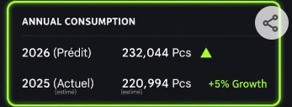
2025-01-10 | Tunis | Sheraton _Tunis | Sam | Weekend | 443 | Banquets / Mariages d'hiver.
2025-01-11 | Tunis | Sheraton _Tunis | Dim | Weekend (Brunch) | 449 | Brunch Sheraton.
2025-01-12 | Tunis | Sheraton _Tunis | Lun | Semaine | 338 | Corporate.
2025-01-13 | Tunis | Sheraton _Tunis | Mar | Semaine | 354 | Business.
2025-01-14 | Tunis | Sheraton _Tunis | Mer | Férié (Révolution) | 327 | Journée de la Révolution.
2025-01-15 | Tunis | Sheraton _Tunis | Jeu | Semaine | 323 | Reprise business.
2025-01-16 | Tunis | Sheraton _Tunis | Ven | Semaine | 367 | Flux weekend.
2025-01-17 | Tunis | Sheraton _Tunis | Sam | Weekend | 501 | Weekend haute affluence.
2025-01-18 | Tunis | Sheraton _Tunis | Dim | Weekend (Brunch) | 507 | Brunch.
2025-01-19 | Tunis | Sheraton _Tunis | Lun | Semaine | 373 | Corporate.
2025-01-20 | Tunis | Sheraton _Tunis | Mar | Semaine | 399 | Business intense.
2025-01-21 | Tunis | Sheraton _Tunis | Mer | Semaine | 414 | Business intense.
2025-01-22 | Tunis | Sheraton _Tunis | Jeu | Semaine | 394 | Business.
2025-01-23 | Tunis | Sheraton _Tunis | Ven | Semaine | 415 | Arrivées weekend.
2025-01-24 | Tunis | Sheraton _Tunis | Sam | Weekend | 477 | Réceptions.
2025-01-25 | Tunis | Sheraton _Tunis | Dim | Weekend (Brunch) | 492 | Brunch.
2025-01-26 | Tunis | Sheraton _Tunis | Lun | Semaine | 358 | Business.
2025-01-27 | Tunis | Sheraton _Tunis | Mar | Semaine | 379 | Business.
2025-01-28 | Tunis | Sheraton _Tunis | Mer | Semaine | 403 | Séminaires.
2025-01-29 | Tunis | Sheraton _Tunis | Jeu | Semaine | 384 | Business.
2025-01-30 | Tunis | Sheraton _Tunis | Ven | Semaine | 410 | Transition.
2025-01-31 | Tunis | Sheraton _Tunis | Sam | Weekend | 543 | Weekend fin de mois.
2025-02-01 | Tunis | Sheraton _Tunis | Dim | Weekend | 507 | Brunch dominical.
2025-02-02 | Tunis | Sheraton _Tunis | Lun | Semaine | 358 | Reprise Corporate.
2025-02-03 | Tunis | Sheraton _Tunis | Mar | Semaine | 383 | Business intense.
2025-02-04 | Tunis | Sheraton _Tunis | Mer | Semaine | 403 | Séminaires internationaux.
2025-02-05 | Tunis | Sheraton _Tunis | Jeu | Semaine | 374 | Business.
2025-02-06 | Tunis | Sheraton _Tunis | Ven | Semaine | 408 | Transition weekend.
2025-02-07 | Tunis | Sheraton _Tunis | Sam | Weekend | 511 | Mariages de printemps.
2025-02-08 | Tunis | Sheraton _Tunis | Dim | Weekend | 507 | Brunch.
2025-02-09 | Tunis | Sheraton _Tunis | Lun | Semaine | 373 | Corporate.
2025-02-10 | Tunis | Sheraton _Tunis | Mar | Semaine | 399 | Business.
2025-02-11 | Tunis | Sheraton _Tunis | Mer | Semaine | 414 | Business intense.
2025-02-12 | Tunis | Sheraton _Tunis | Jeu | Semaine | 379 | Business.
2025-02-13 | Tunis | Sheraton _Tunis | Ven | Semaine | 408 | Weekend.
2025-02-14 | Tunis | Sheraton _Tunis | Sam | Weekend | 533 | Réceptions.
2025-02-15 | Tunis | Sheraton _Tunis | Dim | Weekend | 521 | Brunch.
2025-02-16 | Tunis | Sheraton _Tunis | Lun | Semaine | 323 | Business.
2025-02-17 | Tunis | Sheraton _Tunis | Mar | Semaine | 344 | Business.
2025-02-18 | Tunis | Sheraton _Tunis | Mer | Semaine | 358 | Pré-Ramadan (Stockage).
2025-02-19 | Tunis | Sheraton _Tunis | Jeu | Semaine | 323 | Veille du Ramadan.
2025-02-20 | Tunis | Sheraton _Tunis | Ven | Férié (Indép.) | 392 | Indépendance / Début Ramadan.
2025-02-21 | Tunis | Sheraton _Tunis | Sam | Weekend | 297 | Ramadan : Calme au petit-déj.
2025-02-22 | Tunis | Sheraton _Tunis | Dim | Weekend | 277 | Ramadan : Brunch réduit.
2025-02-23 | Tunis | Sheraton _Tunis | Lun | Semaine | 204 | Ramadan : Focus Iftar/Shour.
2025-02-24 | Tunis | Sheraton _Tunis | Mar | Semaine | 221 | Business réduit.
2025-02-25 | Tunis | Sheraton _Tunis | Mer | Semaine | 234 | Business réduit.
2025-02-26 | Tunis | Sheraton _Tunis | Jeu | Semaine | 218 | Business réduit.
2025-02-27 | Tunis | Sheraton _Tunis | Ven | Semaine | 273 | Préparation weekend.
2025-02-28 | Tunis | Sheraton _Tunis | Sam | Weekend | 328 | Sorties Iftar.
2025-03-01 | Tunis | Sheraton _Tunis | Dim | Weekend | 318 | Sorties Iftar.
2025-03-02 | Tunis | Sheraton _Tunis | Lun | Semaine | 204 | Ramadan.
2025-03-03 | Tunis | Sheraton _Tunis | Mar | Semaine | 221 | Ramadan.
2025-03-04 | Tunis | Sheraton _Tunis | Dim | Weekend | 492 | Brunch dominical.
2025-03-05 | Tunis | Sheraton _Tunis | Lun | Semaine | 358 | Reprise délégations.
2025-03-06 | Tunis | Sheraton _Tunis | Mar | Semaine | 399 | Business intense.
2025-03-07 | Tunis | Sheraton _Tunis | Mer | Semaine | 431 | Séminaires internationaux.
2025-03-08 | Tunis | Sheraton _Tunis | Jeu | Semaine | 383 | Business.
2025-03-09 | Tunis | Sheraton _Tunis | Ven | Semaine | 419 | Transition weekend.
2025-03-10 | Tunis | Sheraton _Tunis | Sam | Weekend | 452 | Weekend détente.
2025-03-11 | Tunis | Sheraton _Tunis | Dim | Weekend | 449 | Brunch.
2025-03-12 | Tunis | Sheraton _Tunis | Lun | Semaine | 348 | Corporate.
2025-03-13 | Tunis | Sheraton _Tunis | Mar | Semaine | 383 | Business.
2025-03-14 | Tunis | Sheraton _Tunis | Mer | Semaine | 393 | Business intense.
2025-03-15 | Tunis | Sheraton _Tunis | Jeu | Semaine | 374 | Business.
2025-03-16 | Tunis | Sheraton _Tunis | Ven | Semaine | 427 | Arrivées Saint-Valentin.
2025-03-17 | Tunis | Sheraton _Tunis | Sam | St-Valentin | 640 | PIC : Dîners & Pâtisserie.
2025-03-18 | Tunis | Sheraton _Tunis | Dim | Weekend | 613 | Brunch des amoureux.
2025-03-19 | Tunis | Sheraton _Tunis | Lun | Semaine | 323 | Business.
2025-03-20 | Tunis | Sheraton _Tunis | Mar | Semaine | 354 | Business.
2025-03-21 | Tunis | Sheraton _Tunis | Mer | Semaine | 372 | Séminaires.
2025-03-22 | Tunis | Sheraton _Tunis | Jeu | Semaine | 344 | Business.
2025-03-23 | Tunis | Sheraton _Tunis | Ven | Semaine | 378 | Transition.
2025-03-24 | Tunis | Sheraton _Tunis | Sam | Weekend | 473 | Réceptions d'hiver.
2025-03-25 | Tunis | Sheraton _Tunis | Dim | Weekend | 471 | Brunch.
2025-03-26 | Tunis | Sheraton _Tunis | Lun | Semaine | 358 | Corporate.
2025-03-27 | Tunis | Sheraton _Tunis | Mar | Semaine | 379 | Business.
2025-03-28 | Tunis | Sheraton _Tunis | Mer | Semaine | 399 | Business intense.
2025-03-29 | Tunis | Sheraton _Tunis | Jeu | Semaine | 379 | Business.
2025-03-30 | Tunis | Sheraton _Tunis | Ven | Semaine | 417 | Flux weekend.
2025-03-31 | Tunis | Sheraton _Tunis | Sam | Weekend | 511 | Weekend fin de mois.
2025-04-01 | Tunis | Sheraton _Tunis | Mer | Semaine | 207 | Ramadan : Focus Shour/Iftar.
2025-04-02 | Tunis | Sheraton _Tunis | Jeu | Semaine | 225 | Ramadan : Business réduit.
2025-04-03 | Tunis | Sheraton _Tunis | Ven | Semaine | 263 | Préparation weekend Ramadan.
2025-04-04 | Tunis | Sheraton _Tunis | Sam | Weekend | 336 | Soirées Iftar.
2025-04-05 | Tunis | Sheraton _Tunis | Dim | Weekend | 325 | Pâques (en plein Ramadan).
2025-04-06 | Tunis | Sheraton _Tunis | Lun | Semaine | 191 | Ramadan calme.
2025-04-07 | Tunis | Sheraton _Tunis | Mar | Semaine | 207 | Ramadan.
2025-04-08 | Tunis | Sheraton _Tunis | Mer | Semaine | 225 | Ramadan.
2025-04-09 | Tunis | Sheraton _Tunis | Jeu | Férié (Martyrs) | 434 | Martyrs : Sorties Iftar.
2025-04-10 | Tunis | Sheraton _Tunis | Ven | Semaine | 305 | Fin de Ramadan approchant.
2025-04-11 | Tunis | Sheraton _Tunis | Sam | Weekend | 375 | Sorties Iftar.
2025-04-12 | Tunis | Sheraton _Tunis | Dim | Weekend | 371 | Dimanche Ramadan.
2025-04-13 | Tunis | Sheraton _Tunis | Lun | Semaine | 234 | Derniers jours de jeûne.
2025-04-14 | Tunis | Sheraton _Tunis | Mar | Semaine | 266 | Préparation Aïd (Pâtisserie).
2025-04-15 | Tunis | Sheraton _Tunis | Mer | Semaine | 315 | Forte activité Pâtisserie Aïd.
2025-04-16 | Tunis | Sheraton _Tunis | Jeu | Semaine | 417 | Arrivées pour l'Aïd.
2025-04-17 | Tunis | Sheraton _Tunis | Ven | Semaine | 579 | Veille de l'Aïd : Gros débit.
2025-04-18 | Tunis | Sheraton _Tunis | Sam | Aïd al-Fitr | 769 | PIC : Petit-déjeuner de l'Aïd.
2025-04-19 | Tunis | Sheraton _Tunis | Dim | Aïd al-Fitr | 716 | Brunch de l'Aïd.
2025-04-20 | Tunis | Sheraton _Tunis | Lun | Semaine | 341 | Reprise progressive.
2025-04-21 | Tunis | Sheraton _Tunis | Mar | Semaine | 368 | Retour Business.
2025-04-22 | Tunis | Sheraton _Tunis | Mer | Semaine | 416 | Business diplomatique.
2025-04-23 | Tunis | Sheraton _Tunis | Jeu | Semaine | 394 | Business.
2025-04-24 | Tunis | Sheraton _Tunis | Ven | Semaine | 429 | Transition weekend.
2025-04-25 | Tunis | Sheraton _Tunis | Sam | Weekend | 591 | Mariages de printemps.
2025-04-26 | Tunis | Sheraton _Tunis | Dim | Weekend | 565 | Brunch Sheraton.
2025-04-27 | Tunis | Sheraton _Tunis | Lun | Semaine | 383 | Corporate intense.
2025-04-28 | Tunis | Sheraton _Tunis | Mar | Semaine | 403 | Business.
2025-04-29 | Tunis | Sheraton _Tunis | Mer | Semaine | 420 | Business.
2025-04-30 | Tunis | Sheraton _Tunis | Jeu | Semaine | 483 | Veille du 1er Mai.
2025-05-01 | Tunis | Sheraton _Tunis | Ven | Férié (Travail) | 628 | Fête du Travail : Brunch massif.
2025-05-02 | Tunis | Sheraton _Tunis | Sam | Weekend | 662 | Weekend prolongé / Mariages.
2025-05-03 | Tunis | Sheraton _Tunis | Dim | Weekend | 591 | Brunch Sheraton.
2025-05-04 | Tunis | Sheraton _Tunis | Lun | Semaine | 394 | Business intense.
2025-05-05 | Tunis | Sheraton _Tunis | Mar | Semaine | 416 | Délégations étrangères.
2025-05-06 | Tunis | Sheraton _Tunis | Mer | Semaine | 442 | Congrès & Séminaires.
2025-05-07 | Tunis | Sheraton _Tunis | Jeu | Semaine | 427 | Business.
2025-05-08 | Tunis | Sheraton _Tunis | Ven | Semaine | 458 | Préparation événements.
2025-05-09 | Tunis | Sheraton _Tunis | Sam | Weekend | 652 | Saison des mariages (Pic).
2025-05-10 | Tunis | Sheraton _Tunis | Dim | Weekend | 617 | Brunch.
2025-05-11 | Tunis | Sheraton _Tunis | Lun | Semaine | 372 | Corporate.
2025-05-12 | Tunis | Sheraton _Tunis | Mar | Semaine | 394 | Business.
2025-05-13 | Tunis | Sheraton _Tunis | Mer | Semaine | 416 | Business.
2025-05-14 | Tunis | Sheraton _Tunis | Jeu | Semaine | 394 | Business.
2025-05-15 | Tunis | Sheraton _Tunis | Ven | Semaine | 487 | Arrivées weekend.
2025-05-16 | Tunis | Sheraton _Tunis | Sam | Weekend | 703 | PIC : Mariages prestigieux.
2025-05-17 | Tunis | Sheraton _Tunis | Dim | Weekend | 640 | Brunch post-mariage.
2025-05-18 | Tunis | Sheraton _Tunis | Lun | Semaine | 388 | Corporate.
2025-05-19 | Tunis | Sheraton _Tunis | Mar | Semaine | 410 | Business.
2025-05-20 | Tunis | Sheraton _Tunis | Mer | Semaine | 427 | Business intense.
2025-05-21 | Tunis | Sheraton _Tunis | Jeu | Semaine | 410 | Business.
2025-05-22 | Tunis | Sheraton _Tunis | Ven | Semaine | 469 | Préparation weekend.
2025-05-23 | Tunis | Sheraton _Tunis | Sam | Weekend | 629 | Réceptions.
2025-05-24 | Tunis | Sheraton _Tunis | Dim | Weekend | 591 | Brunch dominical.
2025-05-25 | Tunis | Sheraton _Tunis | Lun | Semaine | 362 | Business.
2025-05-26 | Tunis | Sheraton _Tunis | Mar | Semaine | 378 | Business.
2025-05-27 | Tunis | Sheraton _Tunis | Mer | Semaine | 400 | Séminaires fin de mois.
2025-05-28 | Tunis | Sheraton _Tunis | Jeu | Semaine | 378 | Business.
2025-05-29 | Tunis | Sheraton _Tunis | Ven | Semaine | 479 | Flux estival.
2025-05-30 | Tunis | Sheraton _Tunis | Sam | Weekend | 687 | Grand Mariage.
2025-05-31 | Tunis | Sheraton _Tunis | Dim | Weekend | 640 | Brunch.
2025-06-01 | Tunis | Sheraton _Tunis | Lun | Semaine | 388 | Business Corporate.
2025-06-02 | Tunis | Sheraton _Tunis | Mar | Semaine | 410 | Séminaires.
2025-06-03 | Tunis | Sheraton _Tunis | Mer | Semaine | 427 | Business intense.
2025-06-04 | Tunis | Sheraton _Tunis | Jeu | Semaine | 410 | Business.
2025-06-05 | Tunis | Sheraton _Tunis | Ven | Semaine | 469 | Préparation weekend.
2025-06-06 | Tunis | Sheraton _Tunis | Sam | Weekend | 652 | Saison des Mariages.
2025-06-07 | Tunis | Sheraton _Tunis | Dim | Weekend | 617 | Brunch Sheraton.
2025-06-08 | Tunis | Sheraton _Tunis | Lun | Semaine | 368 | Business.
2025-06-09 | Tunis | Sheraton _Tunis | Mar | Semaine | 394 | Corporate.
2025-06-10 | Tunis | Sheraton _Tunis | Mer | Semaine | 427 | Congrès annuel.
2025-06-11 | Tunis | Sheraton _Tunis | Jeu | Semaine | 410 | Business.
2025-06-12 | Tunis | Sheraton _Tunis | Ven | Semaine | 523 | Flux estival précoce.
2025-06-13 | Tunis | Sheraton _Tunis | Sam | Weekend | 687 | PIC : Réceptions Gala.
2025-06-14 | Tunis | Sheraton _Tunis | Dim | Weekend | 640 | Brunch.
2025-06-15 | Tunis | Sheraton _Tunis | Lun | Semaine | 358 | Calme relatif.
2025-06-16 | Tunis | Sheraton _Tunis | Mar | Semaine | 372 | Business.
2025-06-17 | Tunis | Sheraton _Tunis | Mer | Semaine | 394 | Business.
2025-06-18 | Tunis | Sheraton _Tunis | Jeu | Semaine | 358 | Business.
2025-06-19 | Tunis | Sheraton _Tunis | Ven | Semaine | 479 | Weekend détente.
2025-06-20 | Tunis | Sheraton _Tunis | Sam | Weekend | 629 | Mariages / Soirées.
2025-06-21 | Tunis | Sheraton _Tunis | Dim | Weekend | 602 | Brunch.
2025-06-22 | Tunis | Sheraton _Tunis | Lun | Semaine | 358 | Business.
2025-06-23 | Tunis | Sheraton _Tunis | Mar | Semaine | 372 | Corporate.
2025-06-24 | Tunis | Sheraton _Tunis | Mer | Semaine | 394 | Business.
2025-06-25 | Tunis | Sheraton _Tunis | Jeu | Semaine | 368 | Business.
2025-06-26 | Tunis | Sheraton _Tunis | Ven | Semaine | 509 | Début vacances scolaires.
2025-06-27 | Tunis | Sheraton _Tunis | Sam | Weekend | 716 | PIC : Grandes fêtes.
2025-06-28 | Tunis | Sheraton _Tunis | Dim | Weekend | 675 | Brunch.
2025-06-29 | Tunis | Sheraton _Tunis | Lun | Semaine | 394 | Business.
2025-06-30 | Tunis | Sheraton _Tunis | Mar | Semaine | 416 | Clôture semestrielle.
2025-07-01 | Tunis | Sheraton _Tunis | Mer | Semaine | 1739 | Business / Tourisme.
2025-07-02 | Tunis | Sheraton _Tunis | Jeu | Semaine | 427 | Délégations été.
2025-07-03 | Tunis | Sheraton _Tunis | Ven | Semaine | 524 | Arrivées weekend.
2025-07-04 | Tunis | Sheraton _Tunis | Sam | Weekend | 732 | PIC : Mariage prestige.
2025-07-05 | Tunis | Sheraton _Tunis | Dim | Weekend | 703 | Grand Brunch d'été.
2025-07-06 | Tunis | Sheraton _Tunis | Lun | Semaine | 394 | Flux régulier.
2025-07-07 | Tunis | Sheraton _Tunis | Mar | Semaine | 410 | Tourisme de luxe.
2025-07-08 | Tunis | Sheraton _Tunis | Mer | Semaine | 427 | Business / TRE.
2025-07-09 | Tunis | Sheraton _Tunis | Jeu | Semaine | 442 | Business / TRE.
2025-07-10 | Tunis | Sheraton _Tunis | Ven | Semaine | 555 | Weekend intense.
2025-07-11 | Tunis | Sheraton _Tunis | Sam | Weekend | 769 | PIC : Réceptions Gala.
2025-07-12 | Tunis | Sheraton _Tunis | Dim | Weekend | 719 | Brunch terrasse.
2025-07-13 | Tunis | Sheraton _Tunis | Lun | Semaine | 410 | Reprise calme.
2025-07-14 | Tunis | Sheraton _Tunis | Mar | Semaine | 420 | Clientèle internationale.
2025-07-15 | Tunis | Sheraton _Tunis | Mer | Semaine | 438 | Tourisme.
2025-07-16 | Tunis | Sheraton _Tunis | Jeu | Semaine | 432 | Tourisme.
2025-07-17 | Tunis | Sheraton _Tunis | Ven | Semaine | 567 | Flux weekend.
2025-07-18 | Tunis | Sheraton _Tunis | Sam | Weekend | 747 | Mariages estivaux.
2025-07-19 | Tunis | Sheraton _Tunis | Dim | Weekend | 703 | Brunch.
2025-07-20 | Tunis | Sheraton _Tunis | Lun | Semaine | 420 | Flux régulier.
2025-07-21 | Tunis | Sheraton _Tunis | Mar | Semaine | 438 | Business / Tourisme.
2025-07-22 | Tunis | Sheraton _Tunis | Mer | Semaine | 459 | Business / Tourisme.
2025-07-23 | Tunis | Sheraton _Tunis | Jeu | Semaine | 442 | Veille de fête.
2025-07-24 | Tunis | Sheraton _Tunis | Ven | Semaine | 600 | Flux massif weekend.
2025-07-25 | Tunis | Sheraton _Tunis | Sam | Férié (Rép.) | 769 | Fête de la République.
2025-07-26 | Tunis | Sheraton _Tunis | Dim | Weekend | 719 | Brunch estival.
2025-07-27 | Tunis | Sheraton _Tunis | Lun | Semaine | 431 | Corporate d'été.
2025-07-28 | Tunis | Sheraton _Tunis | Mar | Semaine | 454 | Tourisme.
2025-07-29 | Tunis | Sheraton _Tunis | Mer | Semaine | 475 | Tourisme.
2025-07-30 | Tunis | Sheraton _Tunis | Jeu | Semaine | 459 | Tourisme.
2025-07-31 | Tunis | Sheraton _Tunis | Ven | Semaine | 613 | Transition août.
2025-08-01 | Tunis | Sheraton _Tunis | Sam | Weekend | 769 | PIC : Mariages.
2025-08-02 | Tunis | Sheraton _Tunis | Dim | Weekend | 719 | Brunch estival.
2025-08-03 | Tunis | Sheraton _Tunis | Lun | Semaine | 432 | Tourisme / TRE.
2025-08-04 | Tunis | Sheraton _Tunis | Mar | Semaine | 442 | Tourisme.
2025-08-05 | Tunis | Sheraton _Tunis | Mer | Semaine | 463 | Clientèle internationale.
2025-08-06 | Tunis | Sheraton _Tunis | Jeu | Semaine | 442 | Business / Tourisme.
2025-08-07 | Tunis | Sheraton _Tunis | Ven | Semaine | 612 | Arrivées weekend.
2025-08-08 | Tunis | Sheraton _Tunis | Sam | Weekend | 761 | Grandes Réceptions.
2025-08-09 | Tunis | Sheraton _Tunis | Dim | Weekend | 703 | Brunch.
2025-08-10 | Tunis | Sheraton _Tunis | Lun | Semaine | 442 | Flux estival.
2025-08-11 | Tunis | Sheraton _Tunis | Mar | Semaine | 463 | Tourisme.
2025-08-12 | Tunis | Sheraton _Tunis | Mer | Semaine | 471 | Veille de jour férié.
2025-08-13 | Tunis | Sheraton _Tunis | Jeu | Férié (Femme) | 677 | Journée de la Femme : Brunch.
2025-08-14 | Tunis | Sheraton _Tunis | Ven | Semaine | 612 | Weekend prolongé.
2025-08-15 | Tunis | Sheraton _Tunis | Sam | Weekend | 769 | PIC : Mariage.
2025-08-16 | Tunis | Sheraton _Tunis | Dim | Weekend | 719 | Brunch.
2025-08-17 | Tunis | Sheraton _Tunis | Lun | Semaine | 432 | Flux régulier.
2025-08-18 | Tunis | Sheraton _Tunis | Mar | Semaine | 447 | Tourisme.
2025-08-19 | Tunis | Sheraton _Tunis | Mer | Semaine | 463 | Business / Diplomatie.
2025-08-20 | Tunis | Sheraton _Tunis | Jeu | Semaine | 442 | Business.
2025-08-21 | Tunis | Sheraton _Tunis | Ven | Semaine | 579 | Transition weekend.
2025-08-22 | Tunis | Sheraton _Tunis | Sam | Weekend | 732 | Mariages de fin de saison.
2025-08-23 | Tunis | Sheraton _Tunis | Dim | Weekend | 703 | Brunch.
2025-08-24 | Tunis | Sheraton _Tunis | Lun | Semaine | 416 | Transition fin de mois.
2025-08-25 | Tunis | Sheraton _Tunis | Mar | Semaine | 427 | Business.
2025-08-26 | Tunis | Sheraton _Tunis | Mer | Semaine | 442 | Business.
2025-08-27 | Tunis | Sheraton _Tunis | Jeu | Semaine | 416 | Business.
2025-08-28 | Tunis | Sheraton _Tunis | Ven | Semaine | 547 | Dernier weekend d'août.
2025-08-29 | Tunis | Sheraton _Tunis | Sam | Weekend | 687 | Événements.
2025-08-30 | Tunis | Sheraton _Tunis | Dim | Weekend | 652 | Brunch final août.
2025-08-31 | Tunis | Sheraton _Tunis | Lun | Semaine | 394 | Clôture été.
2025-09-01 | Tunis | Sheraton _Tunis | Mar | Semaine | 410 | Rentrée des classes / Business.
2025-09-02 | Tunis | Sheraton _Tunis | Mer | Semaine | 438 | Pic Corporate.
2025-09-03 | Tunis | Sheraton _Tunis | Jeu | Semaine | 420 | Business.
2025-09-04 | Tunis | Sheraton _Tunis | Ven | Semaine | 458 | Transition weekend.
2025-09-05 | Tunis | Sheraton _Tunis | Sam | Weekend | 587 | Banquets de rentrée.
2025-09-06 | Tunis | Sheraton _Tunis | Dim | Weekend | 554 | Brunch Sheraton.
2025-09-07 | Tunis | Sheraton _Tunis | Lun | Semaine | 368 | Corporate.
2025-09-08 | Tunis | Sheraton _Tunis | Mar | Semaine | 410 | Business.
2025-09-09 | Tunis | Sheraton _Tunis | Mer | Semaine | 427 | Séminaires.
2025-09-10 | Tunis | Sheraton _Tunis | Jeu | Semaine | 394 | Business.
2025-09-11 | Tunis | Sheraton _Tunis | Ven | Semaine | 440 | Flux weekend.
2025-09-12 | Tunis | Sheraton _Tunis | Sam | Weekend | 554 | Mariages de fin de saison.
2025-09-13 | Tunis | Sheraton _Tunis | Dim | Weekend | 532 | Brunch.
2025-09-14 | Tunis | Sheraton _Tunis | Lun | Semaine | 358 | Business.
2025-09-15 | Tunis | Sheraton _Tunis | Mar | Semaine | 388 | Business intense.
2025-09-16 | Tunis | Sheraton _Tunis | Mer | Semaine | 410 | Business intense.
2025-09-17 | Tunis | Sheraton _Tunis | Jeu | Semaine | 382 | Corporate.
2025-09-18 | Tunis | Sheraton _Tunis | Ven | Semaine | 417 | Weekend.
2025-09-19 | Tunis | Sheraton _Tunis | Sam | Weekend | 521 | Événements sociaux.
2025-09-20 | Tunis | Sheraton _Tunis | Dim | Weekend | 507 | Brunch.
2025-09-21 | Tunis | Sheraton _Tunis | Lun | Semaine | 368 | Reprise délégations.
2025-09-22 | Tunis | Sheraton _Tunis | Mar | Semaine | 388 | Business.
2025-09-23 | Tunis | Sheraton _Tunis | Mer | Semaine | 420 | Congrès & Conférences.
2025-09-24 | Tunis | Sheraton _Tunis | Jeu | Semaine | 403 | Business.
2025-09-25 | Tunis | Sheraton _Tunis | Ven | Semaine | 458 | Weekend.
2025-09-26 | Tunis | Sheraton _Tunis | Sam | Weekend | 591 | Réceptions.
2025-09-27 | Tunis | Sheraton _Tunis | Dim | Weekend | 543 | Brunch dominical.
2025-09-28 | Tunis | Sheraton _Tunis | Lun | Semaine | 358 | Business.
2025-09-29 | Tunis | Sheraton _Tunis | Mar | Semaine | 382 | Business.
2025-09-30 | Tunis | Sheraton _Tunis | Mer | Semaine | 410 | Clôture mensuelle.
2025-10-01 | Tunis | Sheraton _Tunis | Jeu | Semaine | 438 | Business intense.
2025-10-02 | Tunis | Sheraton _Tunis | Ven | Semaine | 476 | Arrivées weekend.
2025-10-03 | Tunis | Sheraton _Tunis | Sam | Weekend | 543 | Réceptions Corporate / Loisirs.
2025-10-04 | Tunis | Sheraton _Tunis | Dim | Weekend | 532 | Brunch Sheraton.
2025-10-05 | Tunis | Sheraton _Tunis | Lun | Semaine | 420 | Reprise délégations.
2025-10-06 | Tunis | Sheraton _Tunis | Mar | Semaine | 454 | Forum International.
2025-10-07 | Tunis | Sheraton _Tunis | Mer | Semaine | 475 | Pic Congrès.
2025-10-08 | Tunis | Sheraton _Tunis | Jeu | Semaine | 454 | Business.
2025-10-09 | Tunis | Sheraton _Tunis | Ven | Semaine | 447 | Transition.
2025-10-10 | Tunis | Sheraton _Tunis | Sam | Weekend | 511 | Événements sociaux.
2025-10-11 | Tunis | Sheraton _Tunis | Dim | Weekend | 507 | Brunch.
2025-10-12 | Tunis | Sheraton _Tunis | Lun | Semaine | 414 | Business intense.
2025-10-13 | Tunis | Sheraton _Tunis | Mar | Semaine | 431 | Business.
2025-10-14 | Tunis | Sheraton _Tunis | Mer | Semaine | 454 | Séminaires.
2025-10-15 | Tunis | Sheraton _Tunis | Jeu | Férié (Évac.) | 443 | Évacuation : Brunch local.
2025-10-16 | Tunis | Sheraton _Tunis | Ven | Semaine | 427 | Weekend prolongé.
2025-10-17 | Tunis | Sheraton _Tunis | Sam | Weekend | 543 | Réceptions.
2025-10-18 | Tunis | Sheraton _Tunis | Dim | Weekend | 532 | Brunch.
2025-10-19 | Tunis | Sheraton _Tunis | Lun | Semaine | 399 | Reprise Business.
2025-10-20 | Tunis | Sheraton _Tunis | Mar | Semaine | 431 | Business intense.
2025-10-21 | Tunis | Sheraton _Tunis | Mer | Semaine | 454 | Business.
2025-10-22 | Tunis | Sheraton _Tunis | Jeu | Semaine | 414 | Business.
2025-10-23 | Tunis | Sheraton _Tunis | Ven | Semaine | 447 | Flux weekend.
2025-10-24 | Tunis | Sheraton _Tunis | Sam | Weekend | 565 | Mariages d'automne.
2025-10-25 | Tunis | Sheraton _Tunis | Dim | Weekend | 554 | Brunch.
2025-10-26 | Tunis | Sheraton _Tunis | Lun | Semaine | 383 | Business.
2025-10-27 | Tunis | Sheraton _Tunis | Mar | Semaine | 403 | Business.
2025-10-28 | Tunis | Sheraton _Tunis | Mer | Semaine | 420 | Business.
2025-10-29 | Tunis | Sheraton _Tunis | Jeu | Semaine | 403 | Business.
2025-10-30 | Tunis | Sheraton _Tunis | Ven | Semaine | 429 | Transition.
2025-10-31 | Tunis | Sheraton _Tunis | Sam | Weekend | 564 | Halloween / Banquet.
2025-11-01 | Tunis | Sheraton _Tunis | Dim | Weekend | 521 | Brunch dominical d'automne.
2025-11-02 | Tunis | Sheraton _Tunis | Lun | Semaine | 399 | Reprise délégations.
2025-11-03 | Tunis | Sheraton _Tunis | Mar | Semaine | 431 | Business intense.
2025-11-04 | Tunis | Sheraton _Tunis | Mer | Semaine | 454 | Pic Séminaires.
2025-11-05 | Tunis | Sheraton _Tunis | Jeu | Semaine | 420 | Business.
2025-11-06 | Tunis | Sheraton _Tunis | Ven | Semaine | 447 | Transition weekend.
2025-11-07 | Tunis | Sheraton _Tunis | Sam | Weekend | 487 | Réceptions Corporate.
2025-11-08 | Tunis | Sheraton _Tunis | Dim | Weekend | 483 | Brunch.
2025-11-09 | Tunis | Sheraton _Tunis | Lun | Semaine | 383 | Business.
2025-11-10 | Tunis | Sheraton _Tunis | Mar | Semaine | 414 | Business.
2025-11-11 | Tunis | Sheraton _Tunis | Mer | Semaine | 431 | Congrès Médical/Technique.
2025-11-12 | Tunis | Sheraton _Tunis | Jeu | Semaine | 403 | Business.
2025-11-13 | Tunis | Sheraton _Tunis | Ven | Semaine | 440 | Weekend.
2025-11-14 | Tunis | Sheraton _Tunis | Sam | Weekend | 443 | Événements sociaux.
2025-11-15 | Tunis | Sheraton _Tunis | Dim | Weekend | 449 | Brunch.
2025-11-16 | Tunis | Sheraton _Tunis | Lun | Semaine | 383 | Business.
2025-11-17 | Tunis | Sheraton _Tunis | Mar | Semaine | 403 | Business.
2025-11-18 | Tunis | Sheraton _Tunis | Mer | Semaine | 420 | Business intense.
2025-11-19 | Tunis | Sheraton _Tunis | Jeu | Semaine | 399 | Business.
2025-11-20 | Tunis | Sheraton _Tunis | Ven | Semaine | 429 | Transition.
2025-11-21 | Tunis | Sheraton _Tunis | Sam | Weekend | 452 | Weekend cocooning.
2025-11-22 | Tunis | Sheraton _Tunis | Dim | Weekend | 449 | Brunch.
2025-11-23 | Tunis | Sheraton _Tunis | Lun | Semaine | 383 | Business.
2025-11-24 | Tunis | Sheraton _Tunis | Mar | Semaine | 414 | Business intense.
2025-11-25 | Tunis | Sheraton _Tunis | Mer | Semaine | 454 | Clôture annuelle Business.
2025-11-26 | Tunis | Sheraton _Tunis | Jeu | Semaine | 420 | Business.
2025-11-27 | Tunis | Sheraton _Tunis | Ven | Semaine | 417 | Weekend.
2025-11-28 | Tunis | Sheraton _Tunis | Sam | Weekend | 473 | Événements.
2025-11-29 | Tunis | Sheraton _Tunis | Dim | Weekend | 471 | Brunch dominical.
2025-11-30 | Tunis | Sheraton _Tunis | Lun | Semaine | 364 | Transition vers décembre.
2025-12-01 | Tunis | Sheraton _Tunis | Mar | Semaine | 403 | Business / Budgets fin d'année.
2025-12-02 | Tunis | Sheraton _Tunis | Mer | Semaine | 431 | Séminaires.
2025-12-03 | Tunis | Sheraton _Tunis | Jeu | Semaine | 414 | Business.
...
Date | Région | Hotel | Jour | Type de Jour | Consommation Œuf | Logique Métier | 11933.676 |  | 1582.377 |  | 1905-07-17 | 1905-07-18
2025-12-26 | Sfax | Syphax Hotel | Vendredi | Transition | 257.0 | Weekend Fêtes
2025-12-27 | Sfax | Syphax Hotel | Samedi | Weekend | 311.0 | Réception (10 P.)
2025-12-28 | Sfax | Syphax Hotel | Dimanche | Weekend | 315.0 | Arrivées Réveillon
2025-12-29 | Sfax | Syphax Hotel | Lundi | Semaine | 277.0 | Mise en place Gala
2025-12-30 | Sfax | Syphax Hotel | Mardi | Semaine | 369.0 | Prépa Cuisine (12 P.)
2025-12-31 | Sfax | Syphax Hotel | Mercredi | SYLVESTRE | 734.0 | RÉVEILLON (24 P.)

Feuil1
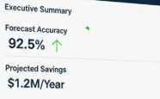
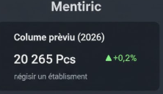
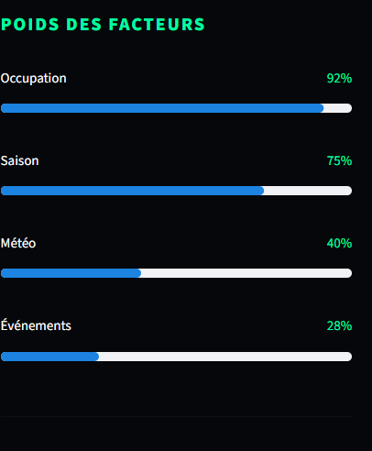
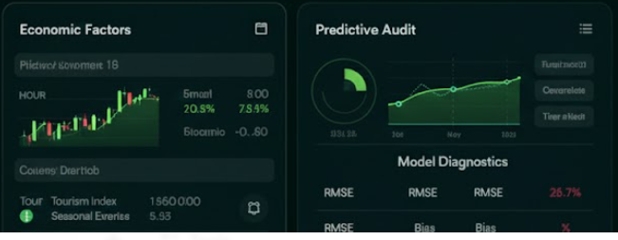
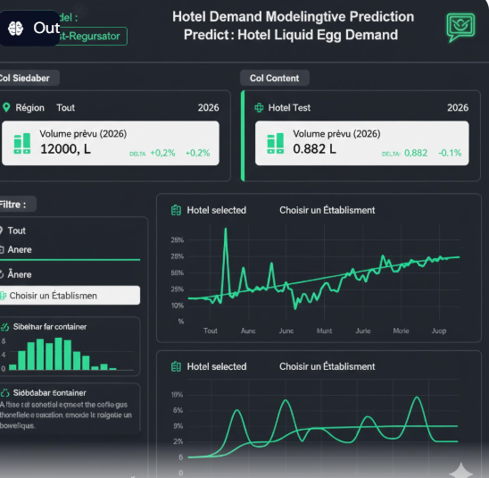
22869.054 | 1.27
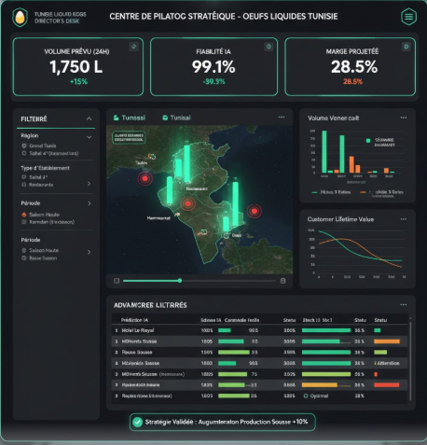
ML Moodel
XGBoot -Regressor)
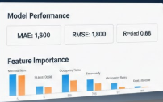
Predictive modeling : Hotel Liquid Egg Demand

MAE: 1,3
Consommation (Oeuf)
RMSE: 1,8
Fiabilité ($R^{2}$) 98,7% - 1,27,%
R2: 0,9

2025 2026 Var 276 575 277 135 +0,2%

Région

Tout
El _Sahel
Grand_Tunis
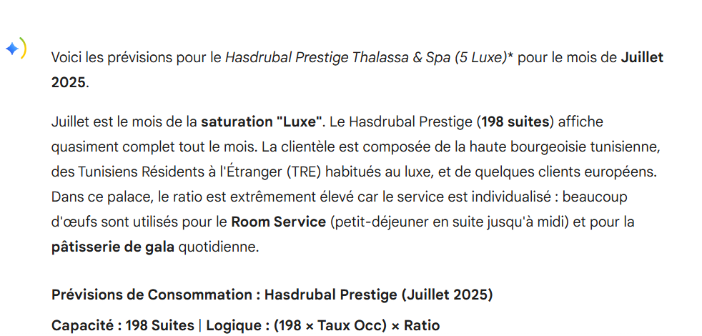

Année
2026 nd_Tunis
2025

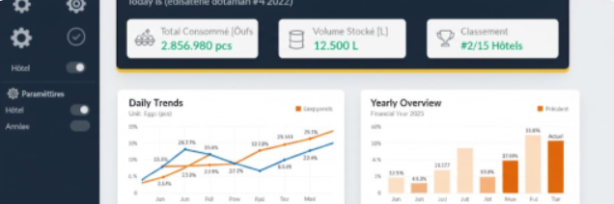
Choisir un hotel

Feuil2
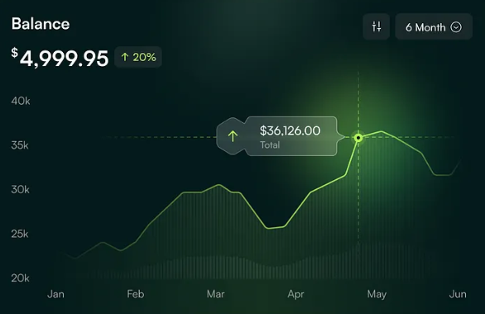
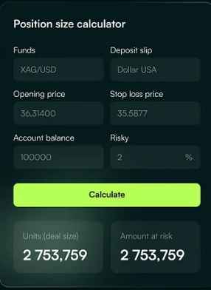
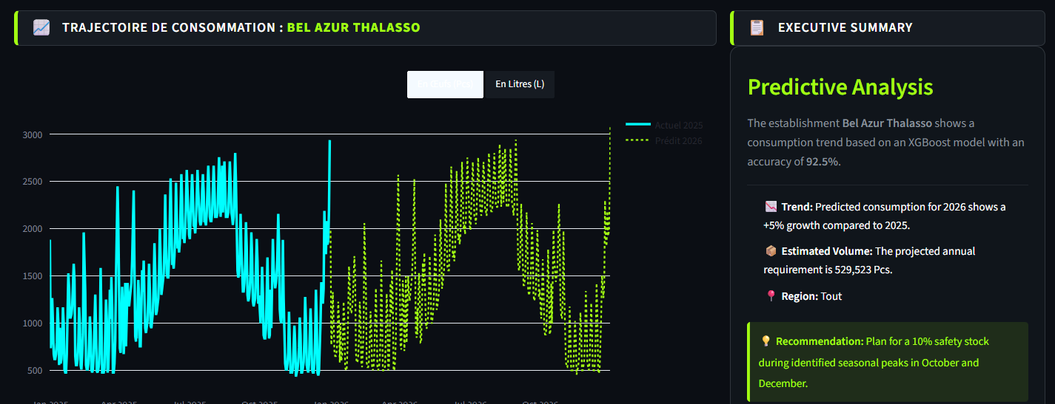
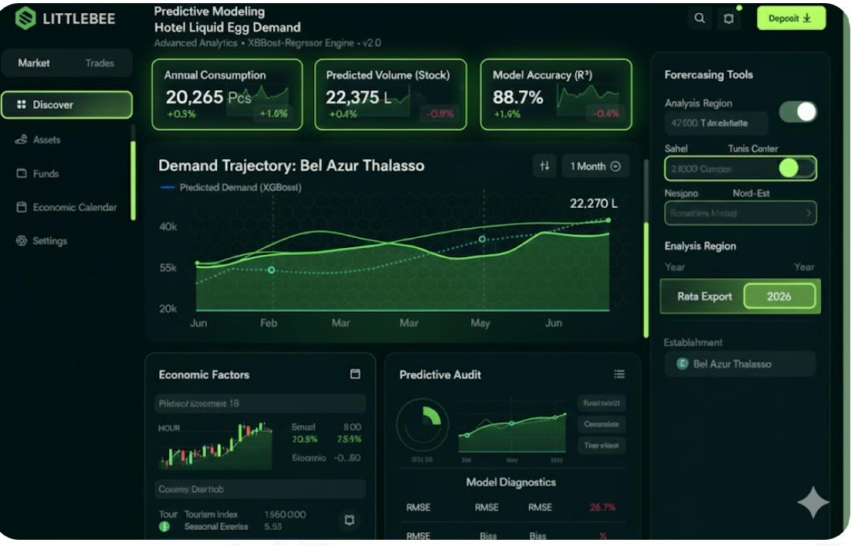
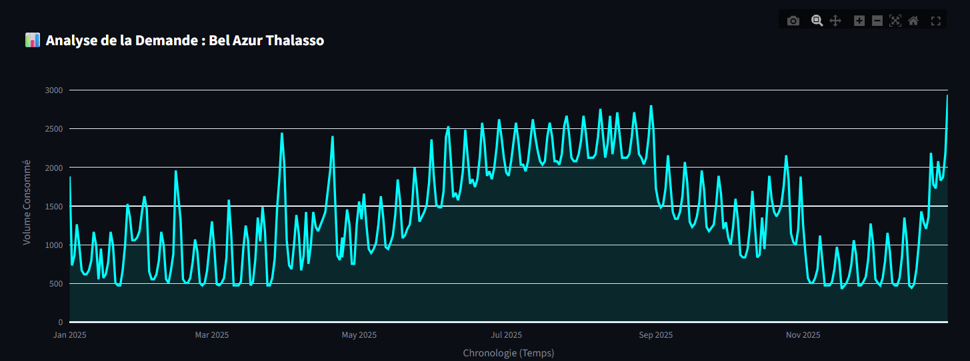
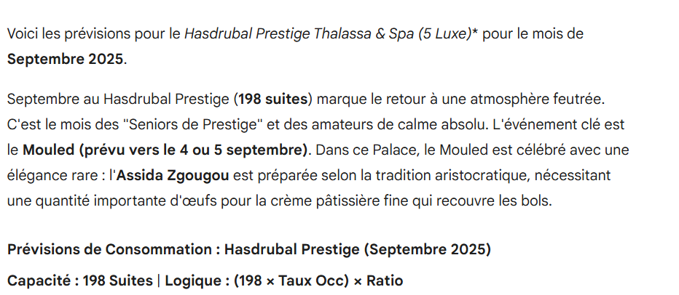
Prective modeling : liuid egg forecasting hotel

 | 271

2025-2026

